关系图
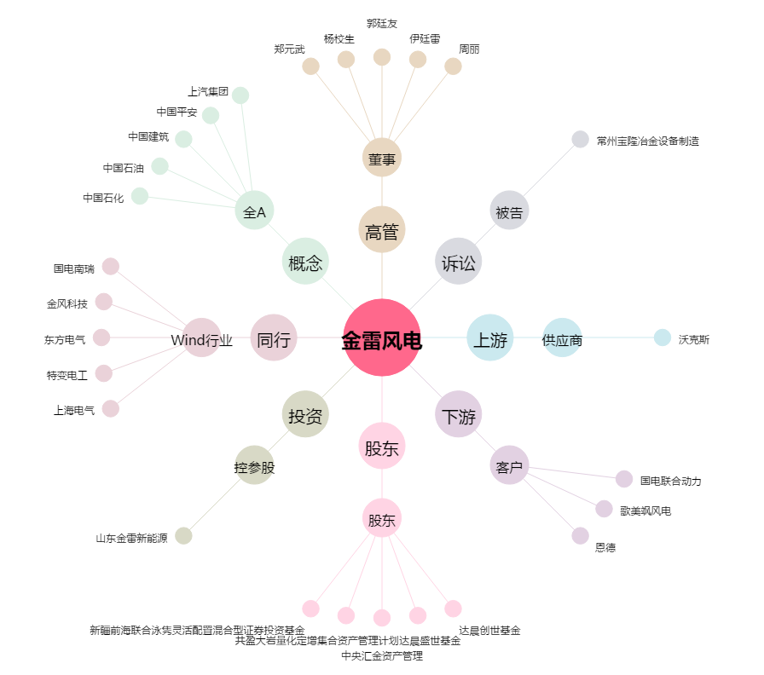
金雷风电[300443.SZ] - 关系概览图

